主线任务
ID | 任务名 | 等级(后) | 关卡 | 战力要求 | 任务描述
1 | 进行一场战斗 | 2 | 1-1关 |  | 跟着引导员，打第一场引导关
2 | 上阵 | 2 | 1-2关 |  | 上阵夏玲和曹焱兵
3 | 小试牛刀 | 3 | 1-2关 |  | 熟悉技能释放，打败曹焱兵
4 | 通灵秘术 | 3 | 1-2关 |  | 曹焱兵加入队伍，快帮曹焱兵召唤出他的守护灵
5 | 通关1-3 | 4 | 1-3关 |  | 通过1-3关
6 | 灵界精华 | 4 | 1-3关 |  | 告诉玩家，让守护灵吸收灵界精华，可以提升能力，引导玩家守护灵升级
7 | 再次通灵 | 4 | 1-3关 |  | 再次引导玩家抽奖，保底掉落于禁，自动分解成于禁精魄
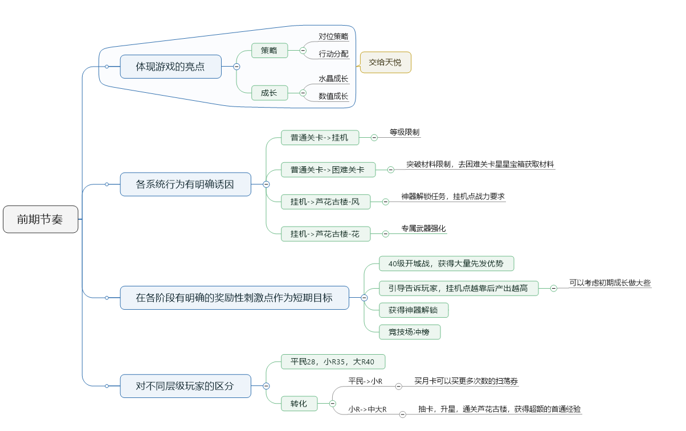
8 | 灵魄换技 | 4 | 1-3关 |  | 引导玩家使用于禁精魄，兑换插槽技能，并安到于禁身上
9 | 再试牛刀1-4 | 5 | 1-4关 |  | 通过1-4关
10 | 突破的力量 | 5 | 1-4关 |  | 引导于禁突破，激活天赋技能
11 | 通关1-5 | 5 | 1-5关 |  | 通过1-5，体验到红水晶不足
12 | 夏玲觉醒 | 6 | 1-5关 |  | 再次引导抽奖，抽出李轩辕
13 | 通关1-6 | 7 | 1-6关 |  | 通过1-6
14 | 支线-把李轩辕突破 | 7 | 1-6关 |  | 把李轩辕突破
15 | 通过1-7 | 7 | 1-7关 |  | 通关1-7
16 | 挂机派遣 | 7 | 挂机1-1 |  | 把队伍派遣到挂机1-1 |  | 2小时，来自牧守令。产出3级的队伍经验，和3个守护灵10级的经验
17 | 解锁挂机点1-2 | 7 | 挂机1-2 |  | 如果把李轩辕升级到5，并突破就可以解锁
18 | 进行一次牧守令扫荡 | 8 | 挂机1-3 |  | 牧守令扫荡
19 | 解锁挂机点1-3 | 8 | 挂机1-3 |  | 需要把唐流雨也突破
20 | 支线-唐流雨突破 | 8 | 挂机1-3 |  | 把唐流雨突破
21 | 解锁挂机关卡1-4 | 10 | 挂机1-4 |  | 激活挂机关卡1-4
22 | 支线-演练 | 10 | 挂机1-4 |  | 所有卡牌升级到10级
23 | 新的开始 | 10 | PT2-1 |  | 通过关卡2-1。战力要求3个5级 |  | 只满足0.5个守护灵2突，3个守护灵从10级升到13级
24 | 通关2-2 | 11 | PT2-2 |  | 通过关卡2-2。战力要求3个6级
25 | 通关2-3 | 11 | PT2-3 |  | 通过关卡2-3。战力要求3个8级
26 | 通关2-4 | 12 | PT2-4 |  | 通过关卡2-4。战力要求3个9级
27 | 通关2-5 | 12 | PT2-5 |  | 通过关卡2-4。战力要求3个10级
28 | 通关2-6 | 13 | PT2-6 |  | 通过关卡2-4。战力要求3个11级
29 | 通关2-7 | 13 | PT2-7 |  | 通过关卡2-4。战力要求3个12级
32 | 通关困难1-1 | 14 | KN1-1 |  | 战力要求3个10级 | 用第二次整体突破，引导玩家挑战困难关卡 | 满足1个守护灵2突，满足2个守护灵1突，满足3个守护灵从13级升到15级
33 | 支线-通关困难1-2 | 14 | KN1-2 |  | 战力要求3个11级
34 | 支线-通关困难1-3 | 14 | KN1-3 |  | 战力要求3个12级
35 | 支线-通关困难1-4 | 15 | KN1-4 |  | 战力要求3个13级
36 | 支线-通关困难1-5 | 15 | KN1-5 |  | 战力要求3个14级
37 | 支线-通关困难1-6 | 15 | KN1-6 |  | 战力要求3个15级
30 | 通关2-8 | 16 | PT2-8 |  | 通过关卡2-4。战力要求3个15级 |  | 1.5张卡2突
38 | 通过2-9 | 16 | PT2-9 |  | 通过关卡2-4。战力要求3个15级，1张卡2突破。
39 | 解锁神器1 | #1#通关困难1章；#2#通关普通2章；#3#芦花古楼4层；#4#3张卡2突
41 | 解锁挂机点2-1 | 16 | 挂机点2-1 |  | 战力要求3个15级
42 | 解锁挂机点2-2 | 16 | 挂机点2-2 |  | 战力要求3个15级，1卡2突
43 | 解锁挂机点2-3 | 16 | 挂机点2-3 |  | 战力要求3个15级，3卡2突
44 | 解锁挂机点2-4 | 16 | 挂机点2-4 |  | 战力要求3个16级
45 | 解锁挂机点2-5 | 16 | 挂机点2-5 |  | 战力要求3个17级
46 | 解锁挂机点2-6 | 16 | 挂机点2-6 |  | 战力要求3个17级，激活神器1
58 | 芦花古楼-风-1 | 17 |  |  | 战力要求3个5级
59 | 芦花古楼-风-2 | 17 |  |  | 战力要求3个10级
60 | 芦花古楼-风-3 | 18 |  |  | 战力要求3个15级
61 | 芦花古楼-风-4 | 18 |  |  | 战力要求3个15级，2突
47 | 解锁挂机点2-7 | 18 | 挂机点2-7 |  | 战力要求3个17级，神器2级 |  | 扫荡2小时，满足2级队伍经验，3个卡牌17到20级
48 | 解锁挂机点2-8 | 20 | 挂机点2-8 |  | 战力要求3个20级
40 | 等级升级到20 | 20
63 | 通关3-1 | 21 |  |  | 战力要求3个21级 |  | 星星宝箱产出0.6个卡牌3突材料，同时产出3张卡牌20~24级的守护灵经验
64 | 通关3-2 | 21 |  |  | 战力要求3个22级
65 | 通关3-3 | 21 |  |  | 战力要求3个22级
66 | 通关3-4 | 22 |  |  | 战力要求3个23级
67 | 通关3-5 | 22 |  |  | 战力要求3个23级
68 | 通关3-6 | 22 |  |  | 战力要求3个24级
69 | 通关3-7 | 22 |  |  | 战力要求3个24级
49 | 支线-通关困难2-1 | 23 |  |  | 战力要求3个2突 |  | 星星宝箱产出0.9个卡牌的3突材料，同时产出3个卡牌25~28级的守护灵经验
50 | 支线-通关困难2-2 | 23 |  |  | 战力要求3个16级
51 | 支线-通关困难2-3 | 23 |  |  | 战力要求3个17级
52 | 支线-通关困难2-4 | 23 |  |  | 战力要求3个18级
53 | 支线-通关困难2-5 | 24 |  |  | 战力要求3个20级
54 | 支线-通关困难2-6 | 24 |  |  | 战力要求，激活神器1
55 | 支线-通关困难2-7 | 24 |  |  | 要求许褚，22级
56 | 支线-通关困难2-8 | 24 |  |  | 要求李轩辕和唐流雨2星，23级
57 | 支线-通关困难2-9 | 25 |  |  | 要求25级
58 | 芦花古楼-风-5 | 25 |  |  | 3个20级
59 | 芦花古楼-风-6 | 26 |  |  | 3个25级
60 | 芦花古楼-风-7 | 26 |  |  | 3个30级
61 | 解锁挂机点3-1 | 27 |  |  | 战力要求3个25级 |  | 5小时扫荡，可以扫出1.5个卡牌3突的材料
62 | 解锁挂机点3-2 | 27 |  |  | 战力要求3个26级
63 | 解锁挂机点3-3 | 27 |  |  | 战力要求3个27级
64 | 解锁挂机点3-4 | 27 |  |  | 战力要求3个28级
65 | 解锁挂机点3-5 | 27 |  |  | 战力要求3个29级
66 | 解锁挂机点3-6 | 27 |  |  | 战力要求3个30级
67 | 解锁挂机点3-7 | 27 |  |  | 战力要求3个30级，1个3突卡（第三章奖励的资源0.6+第二章困难的奖励0.9 = 1.5个）
68 | 神器2激活条件：玩家30级，所有卡牌3突，竞技场打到1200分，芦花古楼总共通过10层。激活后开启芦花古楼花
69 | 升级到30级 | 30
70 | 通关3-8 | 30 |  |  | 战力要求，3个30级，2个3突卡
71 | 通关3-9 | 30 |  |  | 战力要求，3个30级，3个3突卡
72 | 通关3-10 | 31 |  |  | 3个31级
73 | 通关3-11 | 31 |  |  | 3个32级
74 | 通关3-12 | 31 |  |  | 3个33级
75 | 通关3-13 | 32 |  |  | 3个34级
76 | 竞技场通关1场战斗
77 | 芦花古楼-风-8 | 33 |  |  | 3个30级，3突
78 | 芦花古楼-风-9 | 33 |  |  | 3个32级
79 | 芦花古楼-风-10 | 34 |  |  | 3个35级
80 | 通关3-14 | 34 |  |  | 3个34级，神器1-3级 |  | 0.6个4突材料
81 | 通关3-15 | 35 |  |  | 3个34级，神器1-4级
82 | 解锁挂机点3-8 | 35 |  |  | 战力要求3个30级，3个3突
83 | 解锁挂机点3-9 | 35 |  |  | 战力要求3个35级
84 | 解锁挂机点3-10 | 35 |  |  | 战力要求3个35级，激活神器2
85 | 解锁挂机点3-11 | 35 |  |  | 战力要求3个37级
86 | 解锁挂机点3-12 | 35 |  |  | 战力要求3个39级
87 | 解锁挂机点3-13 | 35 |  |  | 战力要求3个40级，神器2，2级
88 | 解锁挂机点3-14 | 35 |  |  | 战力要求3个40级，神器2，3级
89 | 解锁挂机点3-15 | 35 |  |  | 战力要求3个40级，神器2，4级
30级后，开放日常任务，通关第4章，到32级，开放竞技场，做完所有日常任务，到35级，开放个人BOSS，40级开放专属武器。 个人BOSS主要产出初级中级神器，第一天末尾战力提升的手段。同时也可以购买金币，换强化石，提升专属武器强化。可以利用个人BOSS的战力提升，通过更多的芦花古楼花，再多扫荡几次，获得到40级的经验。 40级开放国战入口，作为第二天上线的目标。35~40级的经验，大概就是挂机点3-15挂机12小时+一轮日常任务。 |  |  |  |  |  |  | 扫荡1.5个4突材料（12小时）
90 | 芦花古楼-花-1 |  |  |  | 3个30级2突，神器1 4级
91 | 芦花古楼-花-2 |  |  |  | 3个30级3突，神器2 激活
92 | 芦花古楼-花-3 |  |  |  | 3个35级，神器2 2级
93 | 芦花古楼-花-4 |  |  |  | 3个40级，神器2 4级
94 | 芦花古楼-花-5 |  |  |  | 3个40级，专属强化2级
95 | 芦花古楼-花-6 |  |  |  | 3个40级，专属强化5级
96 | 芦花古楼-花-7 |  |  |  | 3个40级，专属强化10级
97 | 芦花古楼-花-8 |  |  |  | 3个40级，专属强化10级，4突

 | 困难3-1 |  |  |  | 3个30级2突，神器1 4级 |  | 0.9个4突材料
 | 困难3-2 |  |  |  | 3个30级3突，神器2 激活
 | 困难3-3 |  |  |  | 3个32级，神器2 2级
 | 困难3-4 |  |  |  | 3个35级，神器2 4级
 | 困难3-5 |  |  |  | 3个37级，专属强化2级
 | 困难3-6 |  |  |  | 3个40级，专属强化5级
 | 困难3-7 |  |  |  | 3个40级，专属强化7级
 | 困难3-8 |  |  |  | 3个40级，专属强化10级

 | 通关4-1 |  |  |  | 3个40级，1个4突
 | 通关4-2 |  |  |  | 3个40级，3个4突
 | 通关4-3 |  |  |  | 3个41级，专属强化1
 | 通关4-4 |  |  |  | 3个42级，专属强化2
 | 通关4-5 |  |  |  | 3个43级，专属强化3
 | 通关4-6 |  |  |  | 3个43级，专属强化4
 | 通关4-7 |  |  |  | 3个44级，专属强化5

 | 解锁挂机点4-1
 | 通关4-8
 | 通关4-9
 | 通关4-10
 | 通关4-11
 | 通关4-12
 | 通关4-13
 | 通关4-14
 | 通关4-15

